Sheet1
Scene No. | 0
Quest Title | 偷鱼的贼
Quest Log | 打败10个怪鸟多蕾斯
Map No. | 29
 | 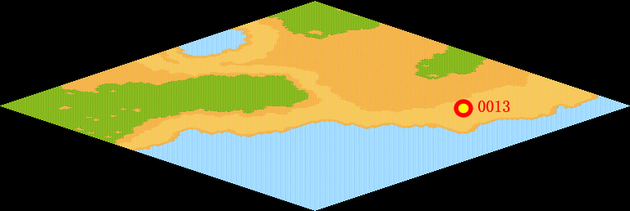
NPC No. | 13
Condition | 完成以上任务
Dialog | 嘿，那群坏家伙偷走了我辛苦钓上来的鱼，最近那些狂暴化的宠物总来骚扰我，你能帮我给它们一个下马威么？那些怪鸟多蕾斯总在海滩附近徘徊。
Select | 1：接受，2：不接受
Result | 1 : Scene 0001, 2 : 关闭对话框

ScriptFile | Qlog-0060-000.scr
 | Q0013-0060-000.scr

